Część I
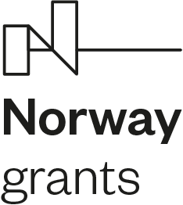

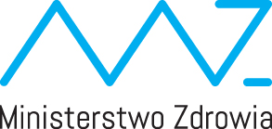

Sprawozdanie końcowe z realizacji projektu w Programie PL13

Wersja nr 1 z dn. 30.03.2016 r. Przed wypełnieniem niniejszego formularza proszę zapoznać się z instrukcją. Aby uniknąć utraty informacji na wydruku niniejszego formularza, proszę nie przekraczać rozmiaru pól przeznaczonych do wypełnienia.

 | Część I

1.1 Nr projektu
1.2 Beneficjent

1.3 Tytuł projektu

1.4 Data decyzji Ministra Zdrowia

1.5 Data rozpoczęcia projektu

1.6 Data zakończenia projektu

